상품제안서
아이랩 한뼘 BLDC 헤어드라이기 | 상품코드: S44969

 |  |  |  |  |  |  | 02-713-8555 | www.synergygift.co.kr
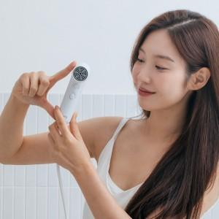

【상세/제작정보】 | * 110,000RPM의 고속 BLDC 모터 탑재로 강력한 풍량과 빠른 건조가 가능<br>* 음이온보다 뛰어난 20억개의 고농도 플라즈마로 정전기 발생을 줄여주고 세균 및 진드기 억제 효과<br>* 4단계 바람 모드로 2단 풍속 / 4단 온도조절 (냉, 온, 순환풍 포함)<br>* 부드러운 그립감을 위한 이중 SF러버 코팅<br>* 자동 필터 청소로 본체 내부를 간편하게 청소<br>* 해외 어디서나 사용 가능한 프리볼트

【인쇄/포장옵션】 | 레이저 / 포장지포장

【공급단가】 | 수량 | 20~ | 100~ | 200~ | 300~ | 500~
*VAT별도 | 단가 | 50,000원 | 45,600원 | 44,800원 | 44,400원 | 43,600원

【상품 URL】 | https://www.synergygift.co.kr:443/src/goods_detail.php?gdno=44969

